Oppgave 14
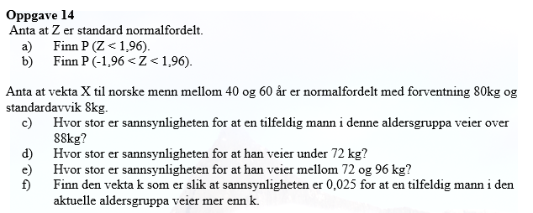
Z~N(0,1)
a) P(Z<1,96)=P(Z≤1,96)= |  | 0.975
b) P(-1,96<Z<1,96)=P(Z≤1,96)- P(Z≤-1,96)= |  |  | 0.950

c) X- vekten til en tilfeldig mann mellom 40 og 60 år.
X~N(80, 8)
P(X>88)=1-P(X≤88)= |  | 0.159
d) P(X<72)=P(X≤72)= |  | 0.159
e) P(72<X<96)=P(X≤96)- P(X≤72)= |  |  | 0.819
f) P(X>k)=0,025
1- P(X≤k)=0,025
P(X≤k)=1-0,025=0,975
k= | 96 | kg

